Sheet1
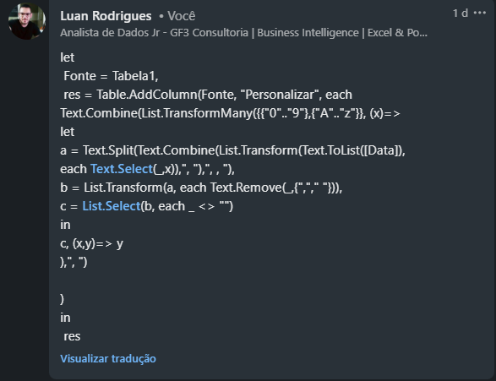
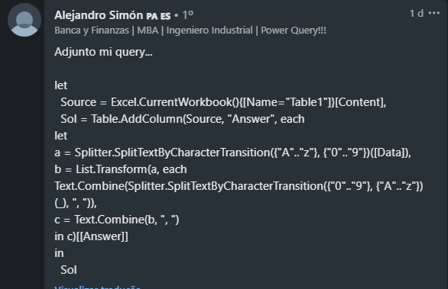
Data | Expected Answer
a1b32 | a, 1, b, 32
aB65b8 | aB, 65, b, 8
3477fgh09 | 3477, fgh, 09
WER973TRY01 | WER, 973, TRY, 01
378hare999thx99 | 378, hare, 999, thx, 99
76736736 | 76736736
Xyz | Xyz
xYz89788AbC | xYz, 89788, AbC
a1b22c333d444e | a, 1, b, 22, c, 333, d, 444, e

Divida as cadeias de caracteres fornecidas sempre que ocorrer uma mudança entre alfabetos e números em inglês. Ex. d46c8a - d, 46, c, 8, a

